総括表
令和7年度交差点交通量調査報告書
交差点名 |  |  |  | №13 新栄高校入口 【-】 |  |  |  |  | 調査年月日 |  |  | 2025-10-28 |  |  |  | 天候 | 曇り 時々 晴れ |  |  | 13
所在地 |  |  |  | 都筑区新栄町１３ １３ |  |  |  |  | 調査時間帯 |  |  | 7:00～19:00（12時間合計） |  |  |  |  |  |  |  | 新栄高校入口
 |  |  |  |  |  |  |  |  |  |  |  |  |  |  |  |  |  |  |  | -
 |  |  |  |  |  |  |  |  |  |  |  |  |  |  |  |  |  |  |  | 都筑区新栄町１３ １３
 |  |  |  |  |  |  |  |  |  |  |  |  |  |  |  |  |  |  |  | 2025-10-28
 |  |  |  |  |  |  |  |  |  |  |  |  |  |  |  |  |  |  |  | 曇り 時々 晴れ
新栄高校入口

出典：都筑区防災・生活マップ

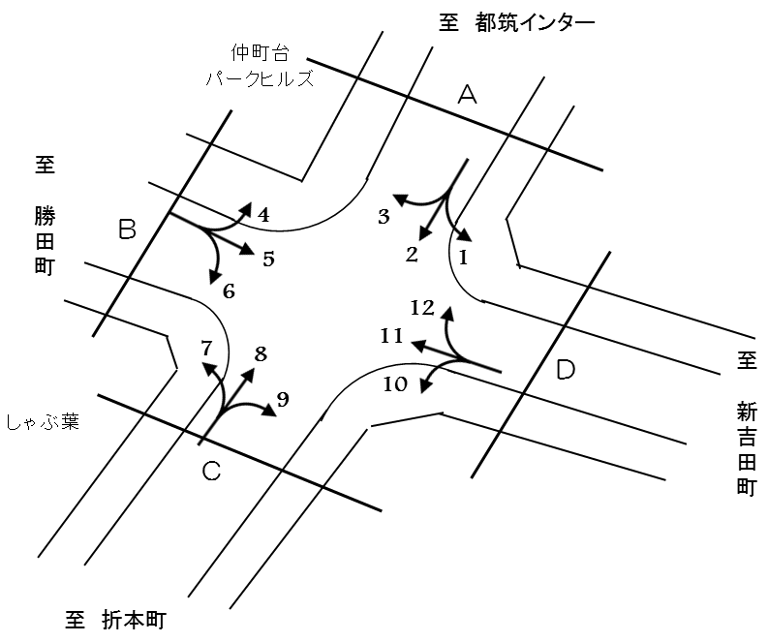

方向別交通量集計表
断面 | 方向 | 二輪車 | 乗用車 | バス | 小型 貨物車 | 大型 貨物車 | 大型計 | 小型計 | 合計 | 断面 | 方向 | 二輪車 | 乗用車 | バス | 小型 貨物車 | 大型 貨物車 | 大型計 | 小型計 | 合計
A | 1 | 40 | 447 | 9 | 234 | 153 | 162 | 681 | 843 | C | 7 | 49 | 446 | 10 | 202 | 94 | 104 | 648 | 752
 | 2 | 328 | 4,516 | 37 | 2,055 | 815 | 852 | 6,571 | 7,423 |  | 8 | 300 | 4,265 | 33 | 1,891 | 780 | 813 | 6,156 | 6,969
 | 3 | 41 | 1,358 | 4 | 601 | 174 | 178 | 1,959 | 2,137 |  | 9 | 34 | 645 | 18 | 213 | 112 | 130 | 858 | 988
 | 計 | 409 | 6,321 | 50 | 2,890 | 1,142 | 1,192 | 9,211 | 10,403 |  | 計 | 383 | 5,356 | 61 | 2,306 | 986 | 1,047 | 7,662 | 8,709
B | 4 | 35 | 1,027 | 5 | 459 | 119 | 124 | 1,486 | 1,610 | D | 10 | 39 | 533 | 2 | 202 | 95 | 97 | 735 | 832
 | 5 | 110 | 920 | 57 | 307 | 79 | 136 | 1,227 | 1,363 |  | 11 | 120 | 1,052 | 51 | 348 | 85 | 136 | 1,400 | 1,536
 | 6 | 56 | 424 | 5 | 164 | 90 | 95 | 588 | 683 |  | 12 | 35 | 474 | 10 | 262 | 153 | 163 | 736 | 899
 | 計 | 201 | 2,371 | 67 | 930 | 288 | 355 | 3,301 | 3,656 |  | 計 | 194 | 2,059 | 63 | 812 | 333 | 396 | 2,871 | 3,267

変動図
 | 調査年月日 | 調 査 方 向 案 内 図
 | 2025-10-28
 | 調査時間
 | 7：00～19：00（12時間）
 | 調査地点
 | №13 新栄高校入口 【-】
 | 凡例
小型車
大型車混入率
大型車
 | 流入計Ａ（1+2+3） |  | 流入計Ａ（1+2+3） |  |  |  | 流出計Ａ（4+8+12） |  |  |  | 断面計Ａ
 |  |  |  | 小型車 | 大型車 | 大型車混入率 |  | 小型車 | 大型車 | 大型車混入率 |  | 小型車 | 大型車 | 大型車混入率
 |  |  | 7-8 | 703 | 55 | 7.3 | 7-8 | 741 | 108 | 12.7 | 7-8 | 1444 | 163 | 10.1
 |  |  | 8-9 | 838 | 86 | 9.3 | 8-9 | 817 | 107 | 11.6 | 8-9 | 1655 | 193 | 10.4
 |  |  | 9-10 | 670 | 110 | 14.1 | 9-10 | 722 | 131 | 15.4 | 9-10 | 1392 | 241 | 14.8
 |  |  | 10-11 | 618 | 118 | 16.0 | 10-11 | 652 | 124 | 16.0 | 10-11 | 1270 | 242 | 16.0
 |  |  | 11-12 | 661 | 106 | 13.8 | 11-12 | 587 | 85 | 12.6 | 11-12 | 1248 | 191 | 13.3
 |  |  | 12-13 | 694 | 103 | 12.9 | 12-13 | 578 | 106 | 15.5 | 12-13 | 1272 | 209 | 14.1
 |  |  | 13-14 | 704 | 120 | 14.6 | 13-14 | 636 | 107 | 14.4 | 13-14 | 1340 | 227 | 14.5
 |  |  | 14-15 | 779 | 109 | 12.3 | 14-15 | 650 | 102 | 13.6 | 14-15 | 1429 | 211 | 12.9
 |  |  | 15-16 | 803 | 107 | 11.8 | 15-16 | 705 | 71 | 9.1 | 15-16 | 1508 | 178 | 10.6
 |  |  | 16-17 | 862 | 126 | 12.8 | 16-17 | 799 | 54 | 6.3 | 16-17 | 1661 | 180 | 9.8
 |  |  | 17-18 | 963 | 91 | 8.6 | 17-18 | 748 | 45 | 5.7 | 17-18 | 1711 | 136 | 7.4
 |  |  | 18-19 | 916 | 61 | 6.2 | 18-19 | 743 | 60 | 7.5 | 18-19 | 1659 | 121 | 6.8
 | 流出計Ａ（4+8+12）

 | 断面計Ａ

自 動 車 交 通 量 時 間 変 動 図
 | 流入計Ｂ（4+5+6） |  | 流入計Ｂ（4+5+6） |  |  |  | 流出計Ｂ（3+7+11） |  |  |  | 断面計Ｂ
 |  |  |  | 小型車 | 大型車 | 大型車混入率 |  | 小型車 | 大型車 | 大型車混入率 |  | 小型車 | 大型車 | 大型車混入率
 |  |  | 7-8 | 271 | 31 | 10.3 | 7-8 | 222 | 22 | 9.0 | 7-8 | 493 | 53 | 9.7
 |  |  | 8-9 | 354 | 32 | 8.3 | 8-9 | 321 | 50 | 13.5 | 8-9 | 675 | 82 | 10.8
 |  |  | 9-10 | 320 | 43 | 11.8 | 9-10 | 329 | 44 | 11.8 | 9-10 | 649 | 87 | 11.8
 |  |  | 10-11 | 226 | 42 | 15.7 | 10-11 | 278 | 34 | 10.9 | 10-11 | 504 | 76 | 13.1
 |  |  | 11-12 | 243 | 33 | 12.0 | 11-12 | 278 | 37 | 11.7 | 11-12 | 521 | 70 | 11.8
 |  |  | 12-13 | 254 | 27 | 9.6 | 12-13 | 280 | 28 | 9.1 | 12-13 | 534 | 55 | 9.3
 |  |  | 13-14 | 266 | 33 | 11.0 | 13-14 | 332 | 36 | 9.8 | 13-14 | 598 | 69 | 10.3
 |  |  | 14-15 | 259 | 28 | 9.8 | 14-15 | 321 | 38 | 10.6 | 14-15 | 580 | 66 | 10.2
 |  |  | 15-16 | 264 | 18 | 6.4 | 15-16 | 344 | 38 | 9.9 | 15-16 | 608 | 56 | 8.4
 |  |  | 16-17 | 286 | 27 | 8.6 | 16-17 | 387 | 40 | 9.4 | 16-17 | 673 | 67 | 9.1
 |  |  | 17-18 | 283 | 20 | 6.6 | 17-18 | 466 | 28 | 5.7 | 17-18 | 749 | 48 | 6.0
 |  |  | 18-19 | 275 | 21 | 7.1 | 18-19 | 449 | 23 | 4.9 | 18-19 | 724 | 44 | 5.7
 | 流出計Ｂ（3+7+11）

 | 断面計Ｂ

自 動 車 交 通 量 時 間 変 動 図
 | 流入計Ｃ（7+8+9） |  | 流入計Ｃ（7+8+9） |  |  |  | 流出計Ｃ（2+6+10） |  |  |  | 断面計Ｃ
 |  |  |  | 小型車 | 大型車 | 大型車混入率 |  | 小型車 | 大型車 | 大型車混入率 |  | 小型車 | 大型車 | 大型車混入率
 |  |  | 7-8 | 708 | 98 | 12.2 | 7-8 | 578 | 56 | 8.8 | 7-8 | 1286 | 154 | 10.7
 |  |  | 8-9 | 767 | 110 | 12.5 | 8-9 | 675 | 92 | 12.0 | 8-9 | 1442 | 202 | 12.3
 |  |  | 9-10 | 646 | 106 | 14.1 | 9-10 | 583 | 105 | 15.3 | 9-10 | 1229 | 211 | 14.7
 |  |  | 10-11 | 594 | 115 | 16.2 | 10-11 | 568 | 105 | 15.6 | 10-11 | 1162 | 220 | 15.9
 |  |  | 11-12 | 537 | 91 | 14.5 | 11-12 | 595 | 95 | 13.8 | 11-12 | 1132 | 186 | 14.1
 |  |  | 12-13 | 539 | 106 | 16.4 | 12-13 | 613 | 98 | 13.8 | 12-13 | 1152 | 204 | 15.0
 |  |  | 13-14 | 578 | 94 | 14.0 | 13-14 | 590 | 96 | 14.0 | 13-14 | 1168 | 190 | 14.0
 |  |  | 14-15 | 627 | 107 | 14.6 | 14-15 | 681 | 101 | 12.9 | 14-15 | 1308 | 208 | 13.7
 |  |  | 15-16 | 655 | 74 | 10.2 | 15-16 | 688 | 81 | 10.5 | 15-16 | 1343 | 155 | 10.3
 |  |  | 16-17 | 683 | 52 | 7.1 | 16-17 | 716 | 102 | 12.5 | 16-17 | 1399 | 154 | 9.9
 |  |  | 17-18 | 682 | 40 | 5.5 | 17-18 | 823 | 65 | 7.3 | 17-18 | 1505 | 105 | 6.5
 |  |  | 18-19 | 646 | 54 | 7.7 | 18-19 | 784 | 48 | 5.8 | 18-19 | 1430 | 102 | 6.7
 | 流出計Ｃ（2+6+10）

 | 断面計Ｃ

自 動 車 交 通 量 時 間 変 動 図
 | 流入計Ｄ（10+11+12） |  | 流入計Ｄ（10+11+12） |  |  |  | 流出計Ｄ（1+5+9） |  |  |  | 断面計Ｄ
 |  |  |  | 小型車 | 大型車 | 大型車混入率 |  | 小型車 | 大型車 | 大型車混入率 |  | 小型車 | 大型車 | 大型車混入率
 |  |  | 7-8 | 128 | 30 | 19.0 | 7-8 | 269 | 28 | 9.4 | 7-8 | 397 | 58 | 12.7
 |  |  | 8-9 | 220 | 59 | 21.1 | 8-9 | 366 | 38 | 9.4 | 8-9 | 586 | 97 | 14.2
 |  |  | 9-10 | 243 | 55 | 18.5 | 9-10 | 245 | 34 | 12.2 | 9-10 | 488 | 89 | 15.4
 |  |  | 10-11 | 229 | 40 | 14.9 | 10-11 | 169 | 52 | 23.5 | 10-11 | 398 | 92 | 18.8
 |  |  | 11-12 | 206 | 25 | 10.8 | 11-12 | 187 | 38 | 16.9 | 11-12 | 393 | 63 | 13.8
 |  |  | 12-13 | 184 | 22 | 10.7 | 12-13 | 200 | 26 | 11.5 | 12-13 | 384 | 48 | 11.1
 |  |  | 13-14 | 233 | 30 | 11.4 | 13-14 | 223 | 38 | 14.6 | 13-14 | 456 | 68 | 13.0
 |  |  | 14-15 | 210 | 38 | 15.3 | 14-15 | 223 | 41 | 15.5 | 14-15 | 433 | 79 | 15.4
 |  |  | 15-16 | 265 | 32 | 10.8 | 15-16 | 250 | 41 | 14.1 | 15-16 | 515 | 73 | 12.4
 |  |  | 16-17 | 281 | 27 | 8.8 | 16-17 | 210 | 36 | 14.6 | 16-17 | 491 | 63 | 11.4
 |  |  | 17-18 | 341 | 20 | 5.5 | 17-18 | 232 | 33 | 12.5 | 17-18 | 573 | 53 | 8.5
 |  |  | 18-19 | 331 | 18 | 5.2 | 18-19 | 192 | 23 | 10.7 | 18-19 | 523 | 41 | 7.3
 | 流出計Ｄ（1+5+9）

 | 断面計Ｄ

自 動 車 交 通 量 時 間 変 動 図

